User Story
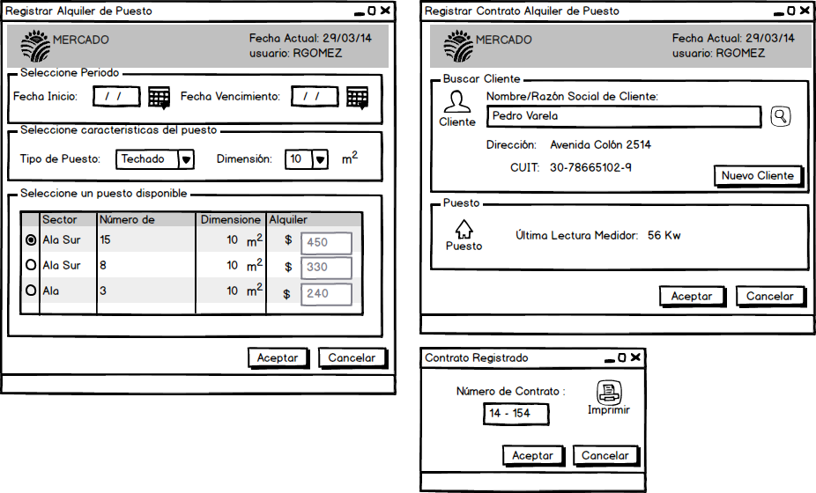

Como Responsable de Alquileres quiero poder alquilar un puesto para lograr maximizar el nivel de ocupación de puestos del mercado.

Notas:
* Debe tener iniciada una sesión con permisos validados
* Debe ingresar fechas válidas para buscar disponibilidad de puestos

Pruebas de Usuario
* Probar inicio de sesion y permisos válidos (pasa)
* Probar fechas de inicio y fin de vencimiento del contrato válidas (fecha inicio menor a fecha de vencimiento) y formato DD/MM/AAAA (pasa)
* Probar alquilar un puesto sin seleccionar cliente (falla)
* Probar alquilar un puesto sin seleccionar el puesto a alquilar (pasa)
* Probar alquilar un puesto seleccionado el cliente al que se la va a alquilar (pasa)
* Probar alquilar un puesto seleccionando el puesto a alquilar (?)

